Sheet1
 | Candidates | Atlas | Size/aa | Subcellular | IF | Structure | Note
1 | AKAP8L | NAKAP95；HAP95 | 646 | nuclear speckles | 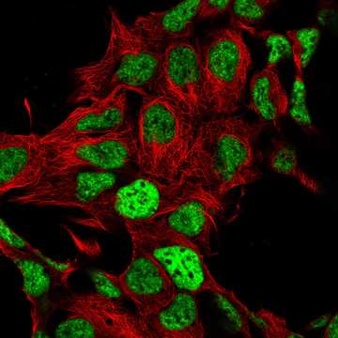 | 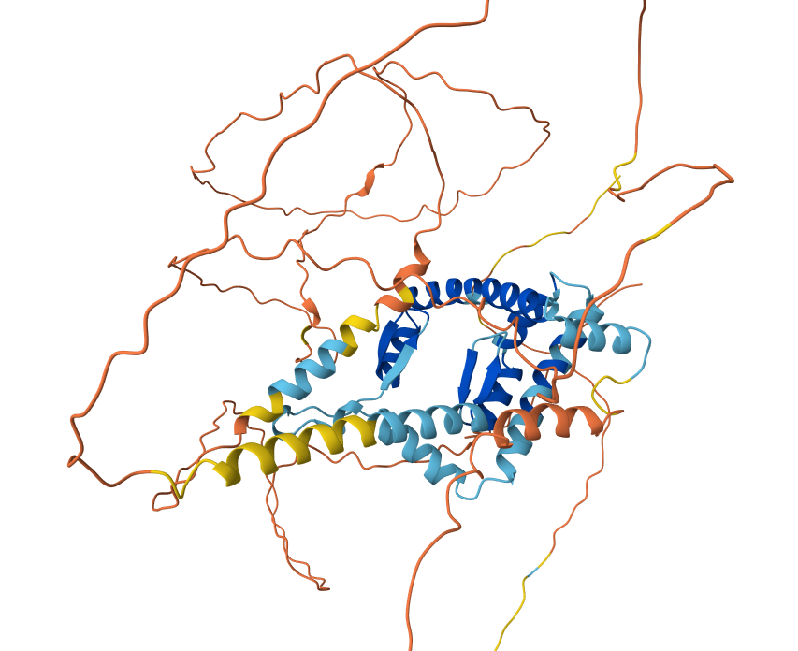 | rRNA相关？400-500有zinc finger。nuclear mRNA export,
2 | PM20D2 | ACY1L2 | 436 | Nucleoplasm (enhanced) | 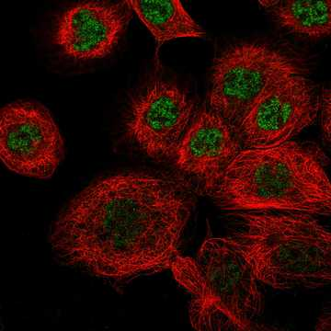 | 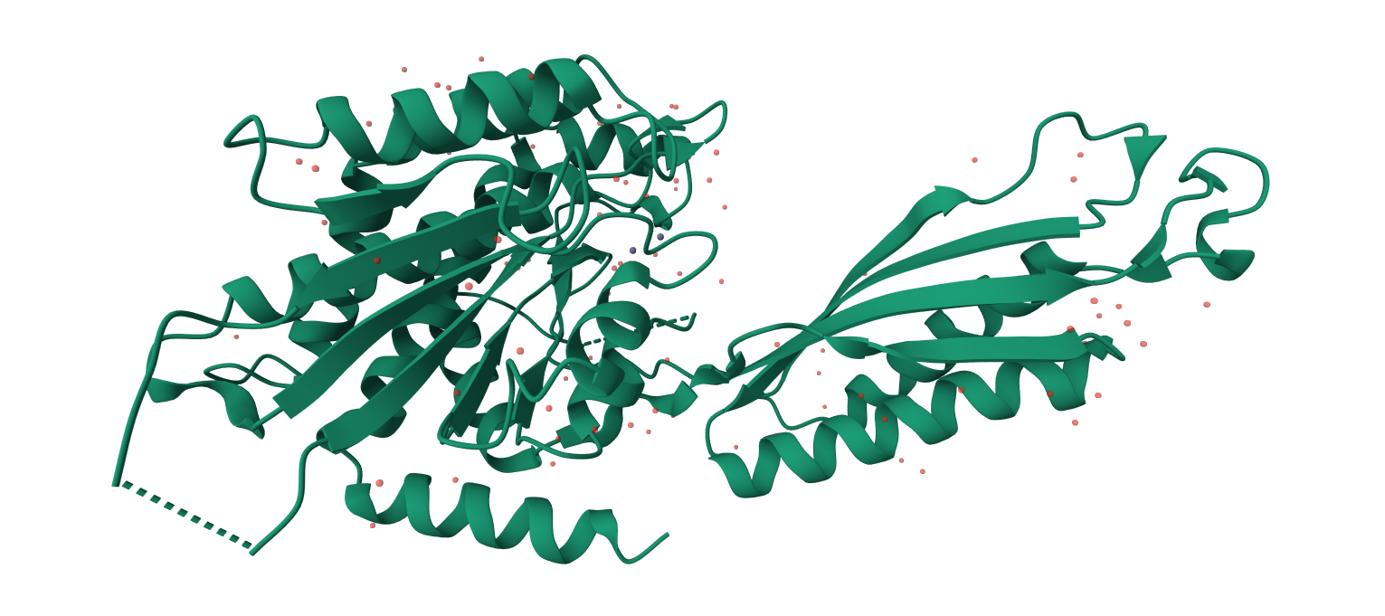 | 二肽酶。 | 底物是什么，怎么结合？希望切染色质蛋白结构。
3 | TBRG1 | NIAM；TB-5 | 411 | Nucleoplasm (enhanced) | 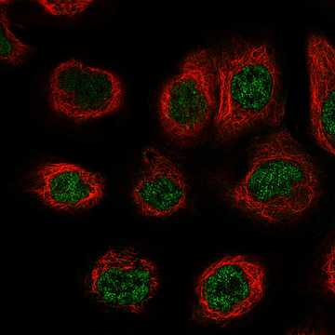 | 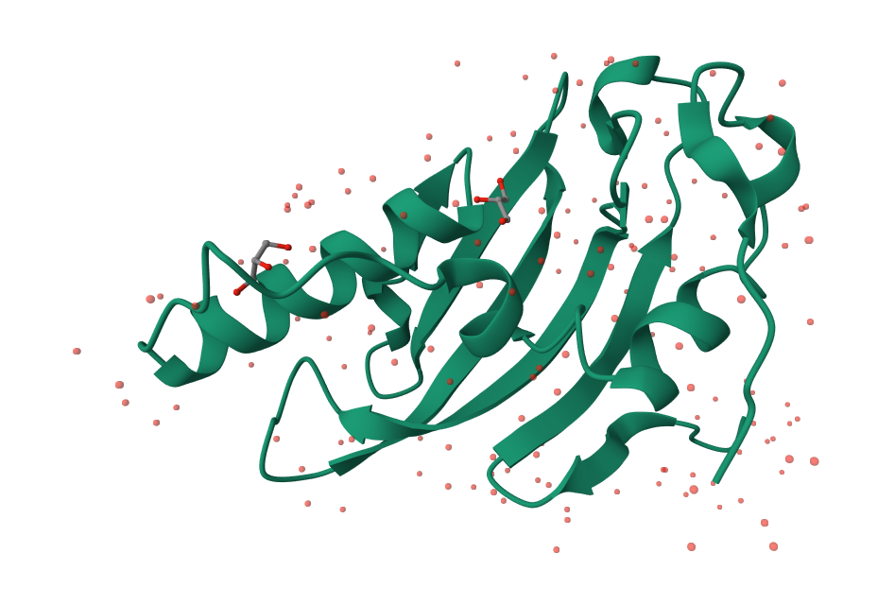 | FY rich domain。与INO80互作？
4 | EEF1AKMT3 | METTL21B；FAM119B | 226 | Centrosome (supported)；Nucleoplasm (uncertain), Mitotic chromosome (uncertain) | 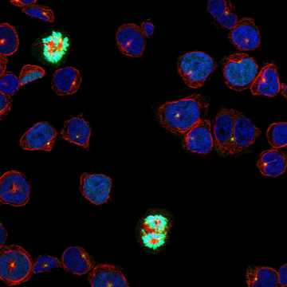 | 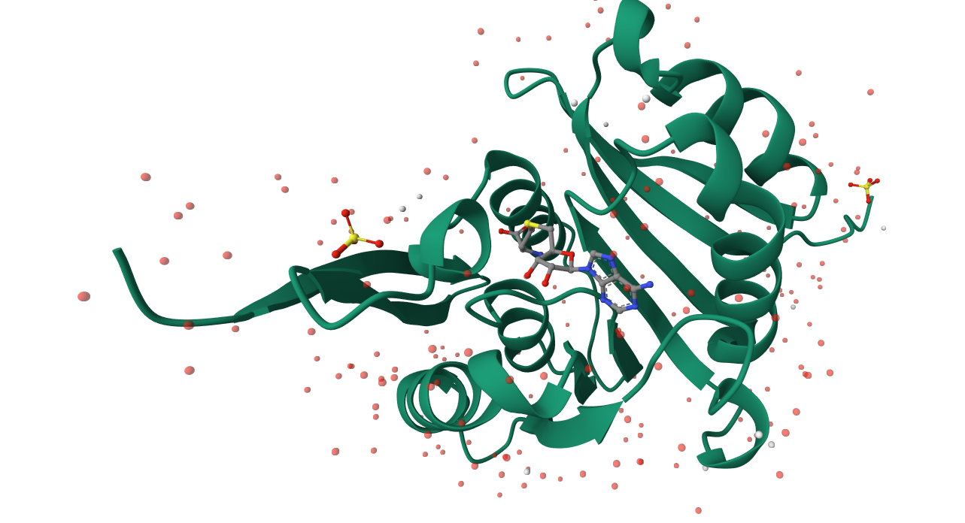 | methyltransferase and non-histone lysine methyltransferase
 | EEF1AKMT4 |  | 255 | Nucleoplasm (uncertain), Cytosol (uncertain) | 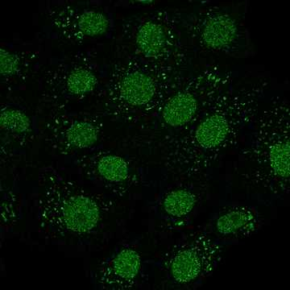 | 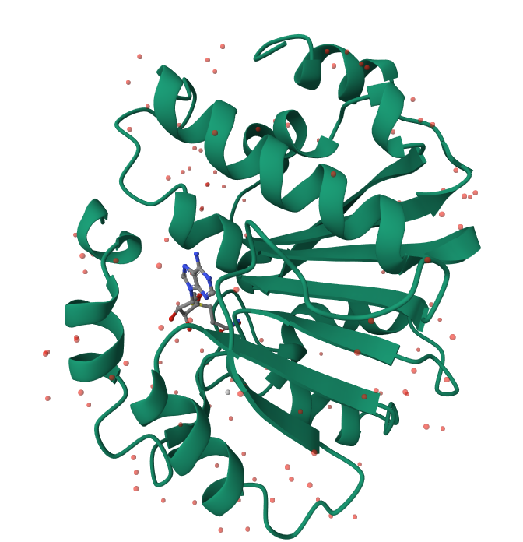
5 | DGCR6L |  | 220 |  | 无 | 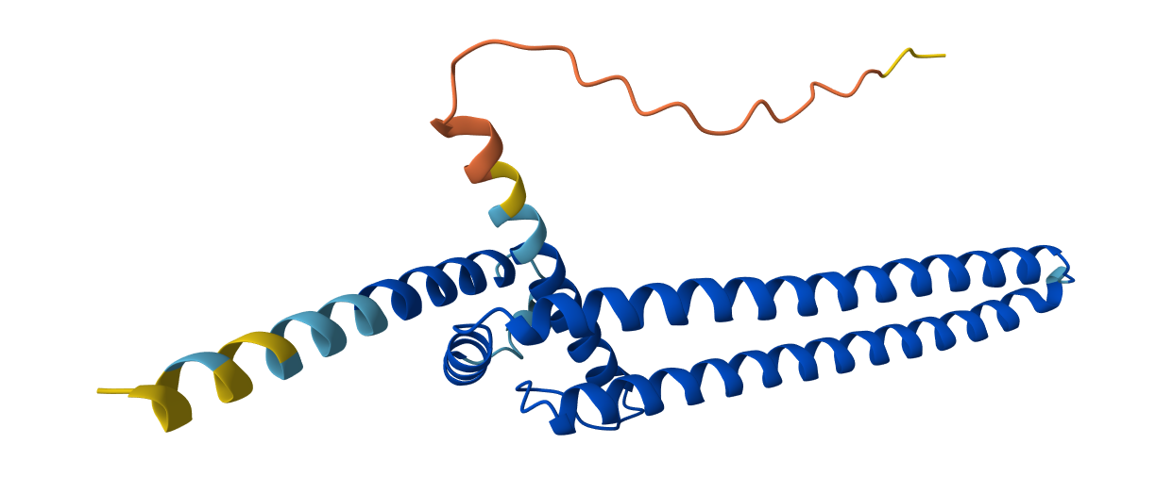 | PPI很好；PAK4、INIP、ZNF620、NAB2
6 | C2orf42 |  | 574 | Nucleoplasm (enhanced) | 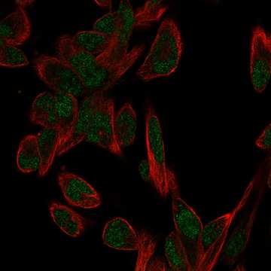 | 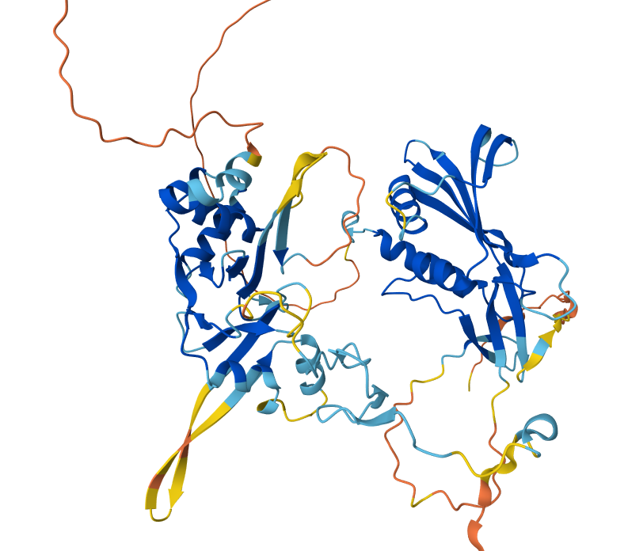 | N端一个zinc finger，与AGO2互作
7 | TEX52 |  | 305 | Nucleoplasm (approved);Cytosol (approved) | 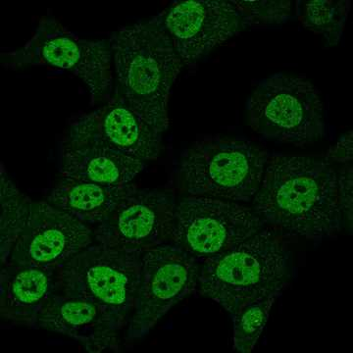 | 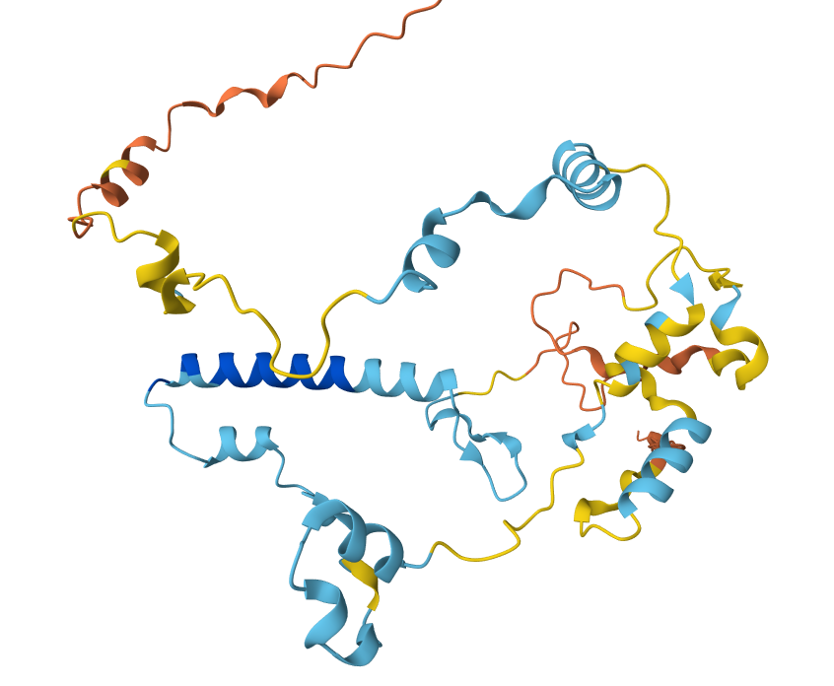 | 带正电N端，大量芳香族残基。 | 可能与testis相关。
8 | SPANXC/SPANXA2 |  | 97 | Nucleoplasm (approved);Vesicles (approved) | 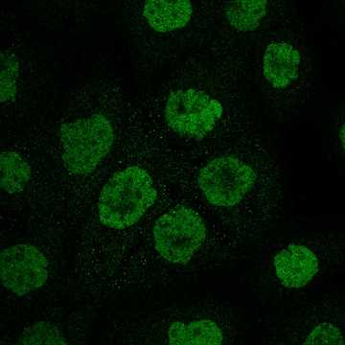 | 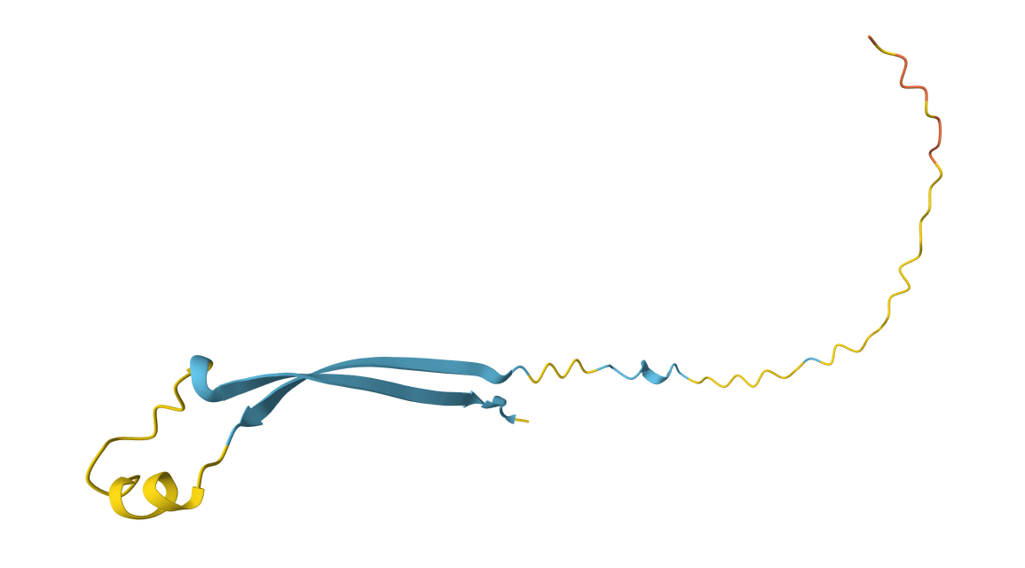 | SPANX家族。很小，只在精子里有。 | 结合LaminA/C？ | 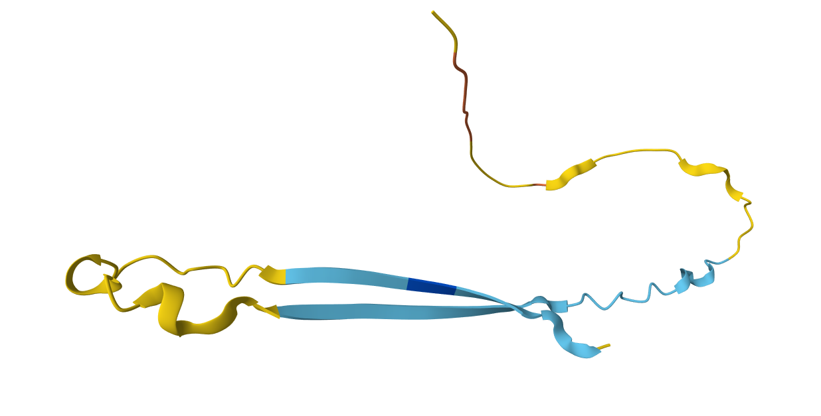
9 | RIPOR3 | C20orf175C20orf176FAM65C | 946 | Nucleoplasm (approved) | 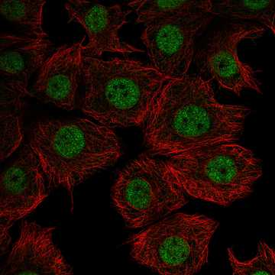 | 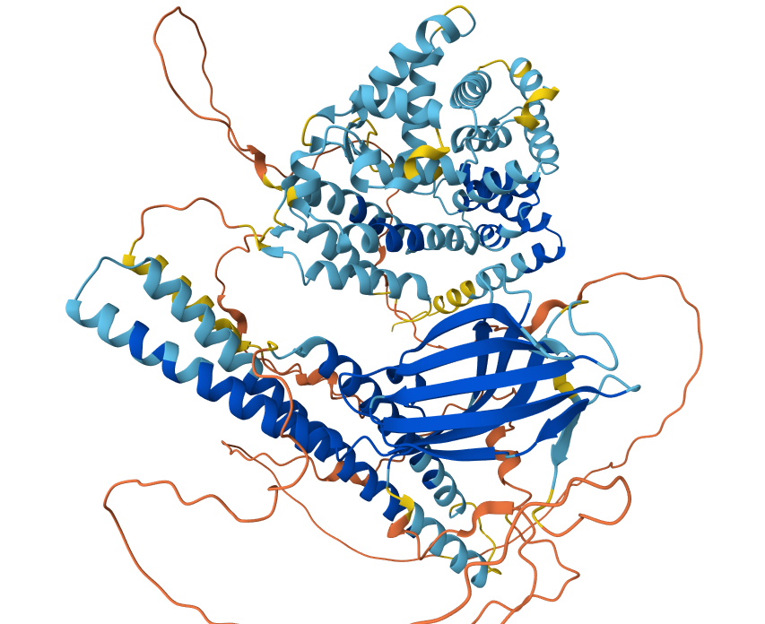 | RHO GTPase | RHOA/C interaction
10 | FAM228A |  | 206 | Nucleoplasm (approved) | 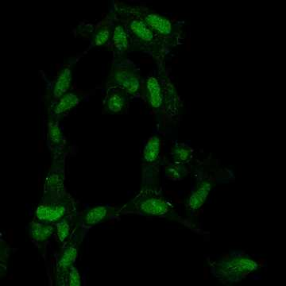 | 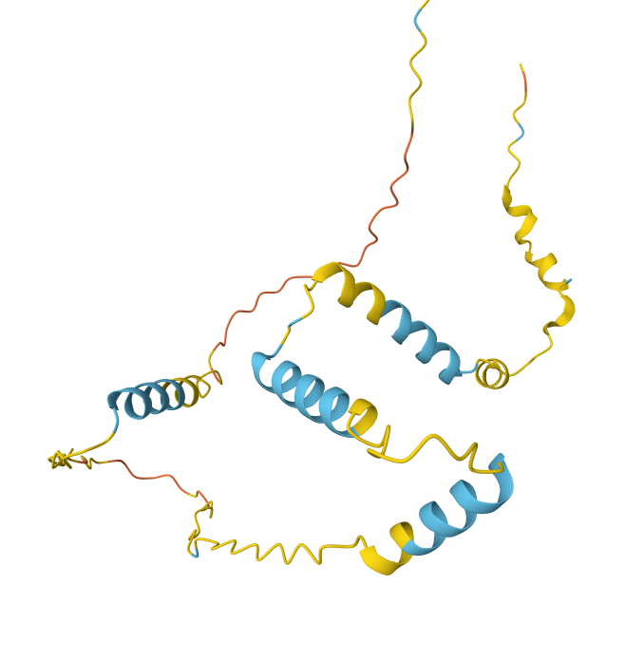 | 与SPANXN3互作
11 | PRAC2 | PRAC2 Small Nuclear Protein | 90 |  | 无 | 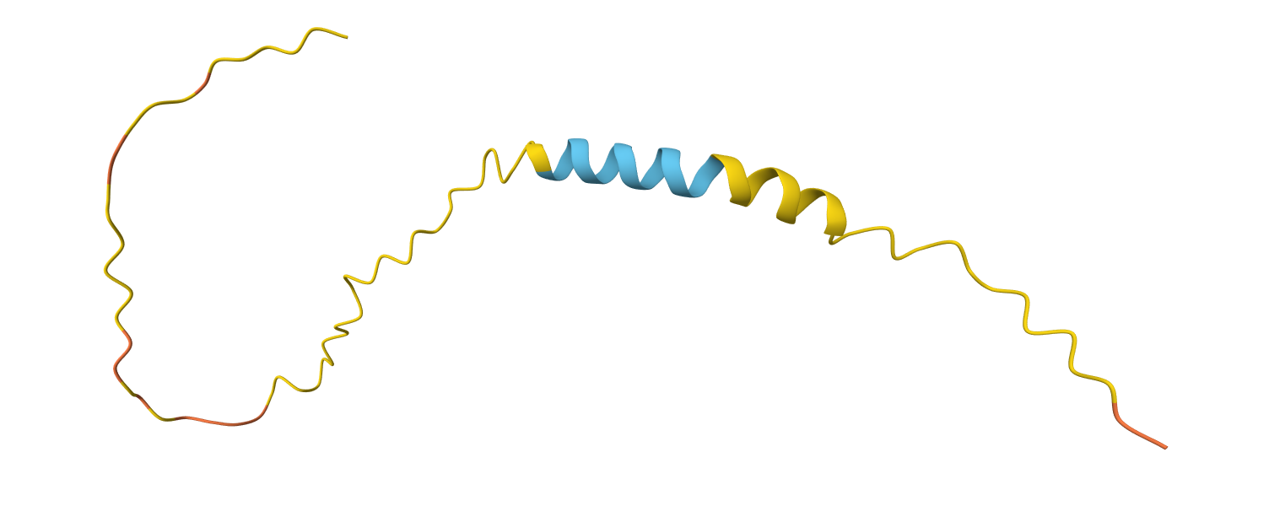 | 与Tudor相关。

12 | FAM78A |  | 283 | nucleoplasm uncertain;Lipid | 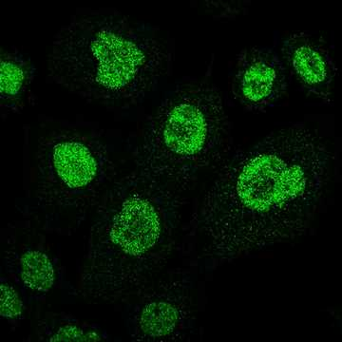 | 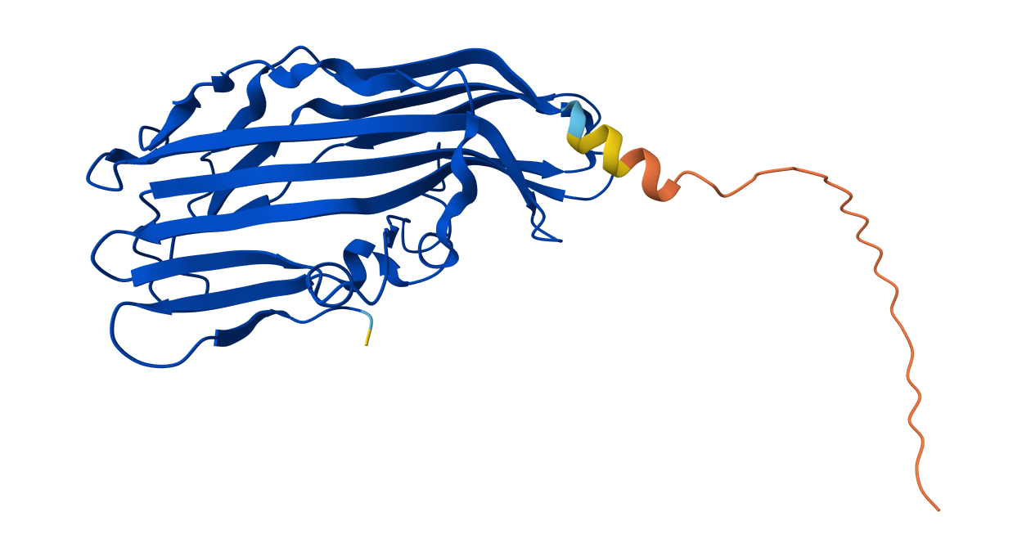 |  |  | 但是互作有HTT等膜蛋白
13 | C17orf50 |  | 174 | nucleoplasm supported | 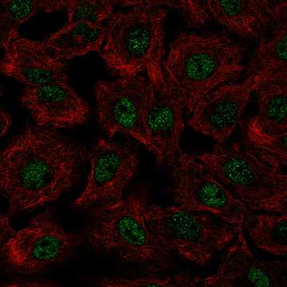 | 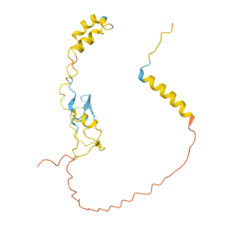 | 与 SART3、KRTAP10-5/KRTAP10-1（角蛋白，可能是假的）、ZNF578互作
14 | C2orf78 |  | 922 | nucleoplasm | 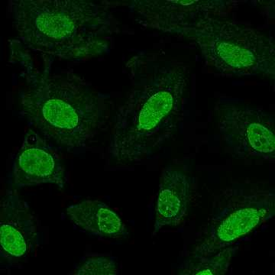 | 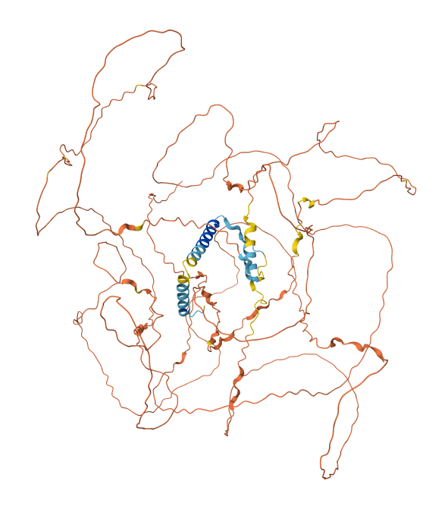 | 未知domain | 与HNRNP互作？testis相关？
15 | C5orf24 | Feimin | 188 | nucleoplasm | 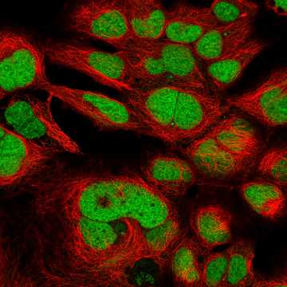 | 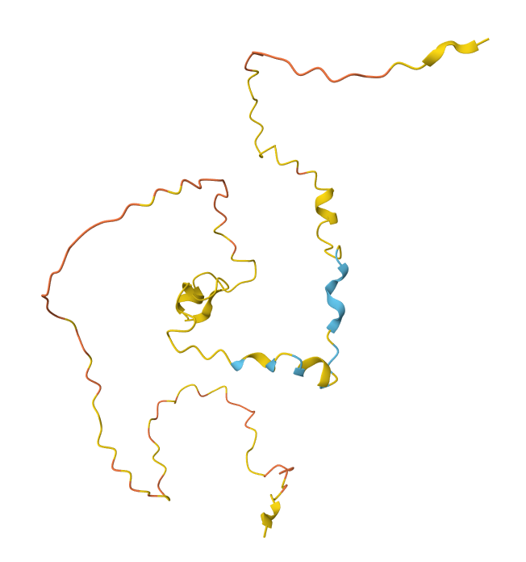 | STK11互作？STRADA（与 STK11 和 CAB39 形成异源三聚体复合物。在该复合物中， STRADA 激活 STK11 ，促进两种蛋白的磷酸化，并将 STK11 排除在细胞核外。）、CAB39。互作对里有STRADA、STK、CAB39三聚体。PKNOX1/2（Homeobox Protein） | 通过Homeobox binding，招募STK11？ | LKB1/STK11的底物：PRKAA1/2、BRSK1/2、PTBP1、STK11、MARK1/2/3/4、MBP、MELK、NUAK1/2、CDKN1A、TP53、PRMT5、PAK1、PTEN、SIK1/2/3、SIRT1、SMAD4、SNRK、STRADA、CRTC1、YAP1. | 明显富集在 AMPK-related kinase 模块。TP53、CDKN1A/p21、PTEN、SMAD4 都是肿瘤抑制或细胞命运相关节点。PRMT5 是精氨酸甲基转移酶，PTBP1 是 RNA-binding/splicing 相关蛋白，SIRT1 是 NAD⁺ 依赖去乙酰化酶。 | 比如真的调控PRMT5的话可以看精氨酸甲基化的CUT&RUN的改变
16 | FAM181A | C14orf152 | 354 | Nucleoplasm；Cytosol/Cytoplasm | 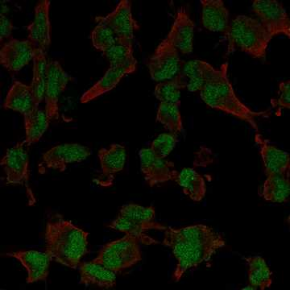 | 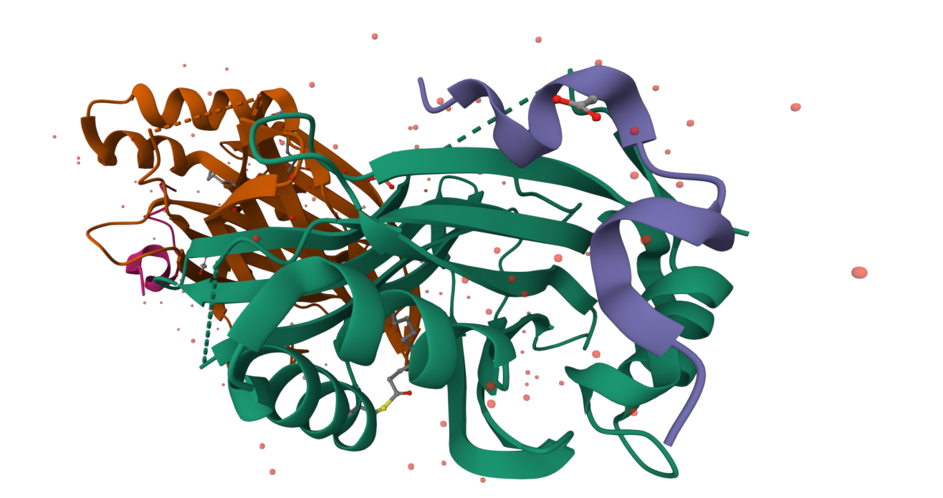 | 与TEAD4形成复合物。 一端结合TF，另一端？
17 | FAM227A/B |  | 570/508 | nucleoplasm uncertain/ nuclear speckles | 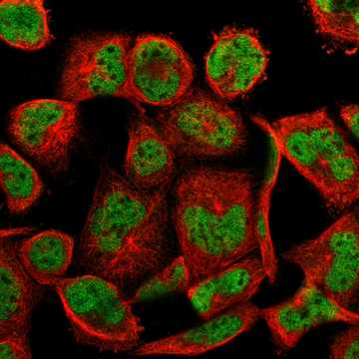 | 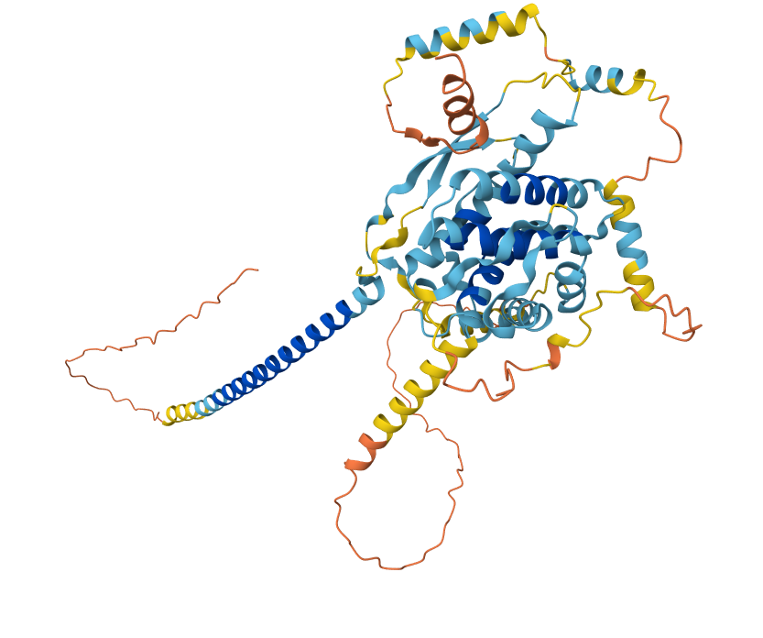 | 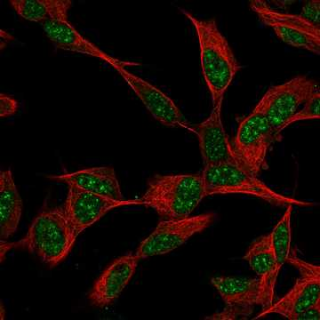 | 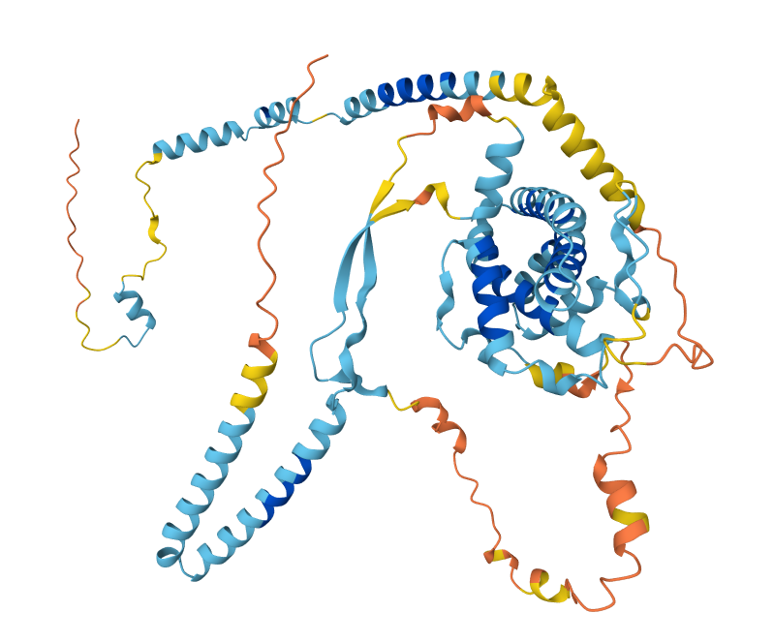
18 | FAM214A | ATOSA | 1,076 | Nucleoplasm (approved) | 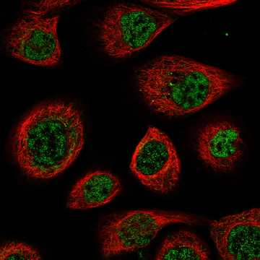 | 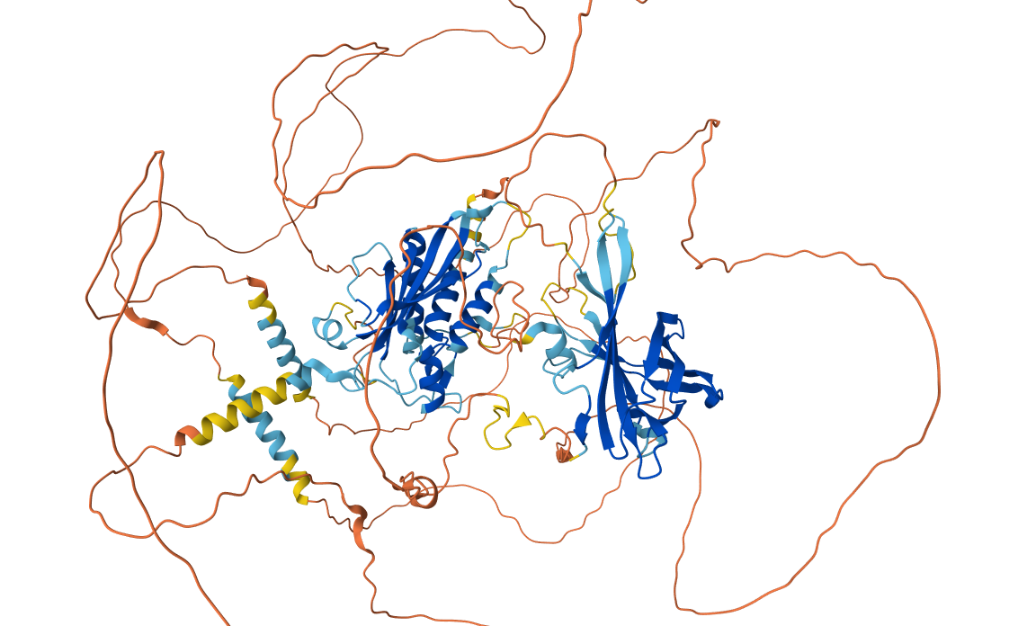 | 有zinc finger；Atos domain
 | FAM214B | ATOSB | 538 | Nucleoplasm (approved), Nucleoli fibrillar center (approved) | 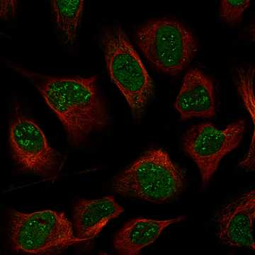 | 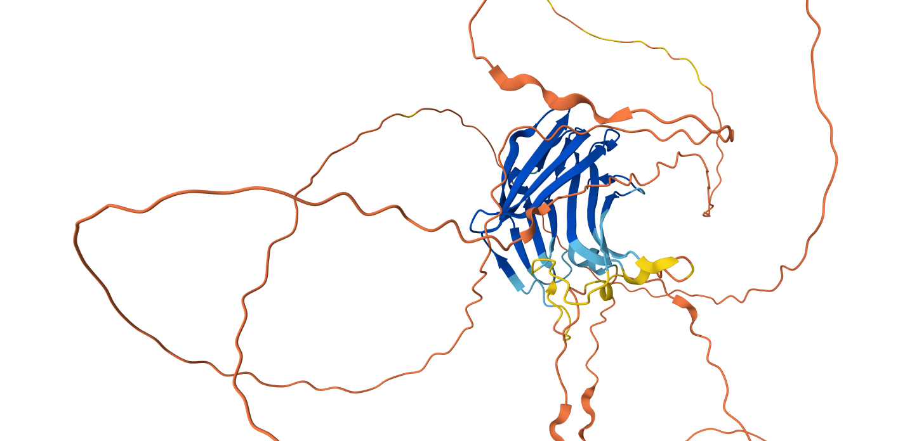 | Atos-like domain | 与IKZF1、FHL5 、KIF20A
19 | C11orf71 |  | 123 | Nucleoplasm (approved) | 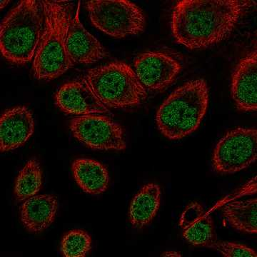 | 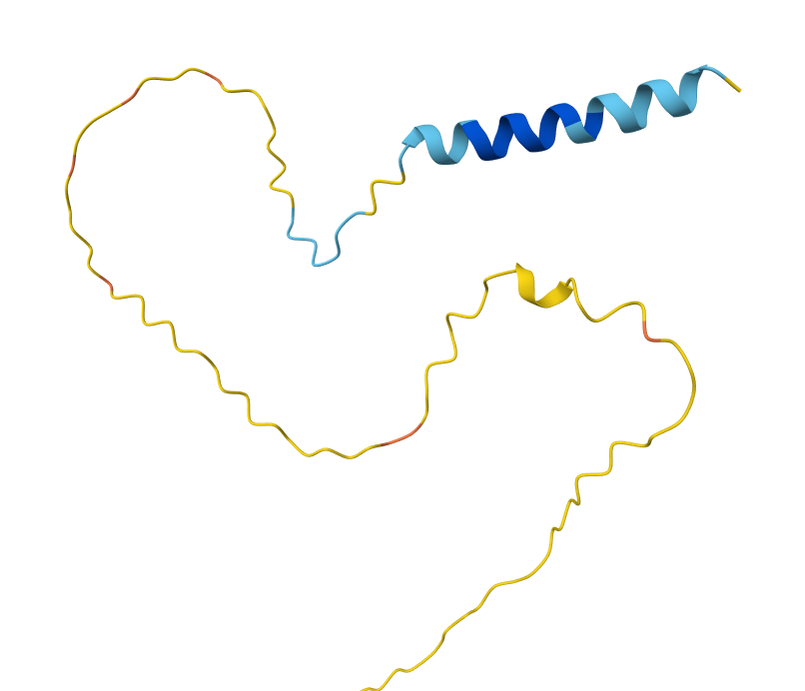 | 未知domain
20 | KIAA1614 |  | 1190 | Nuclear membrane (approved), Vesicles (approved) | 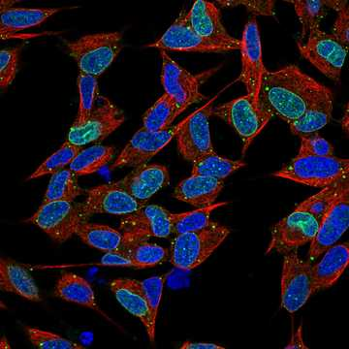 | 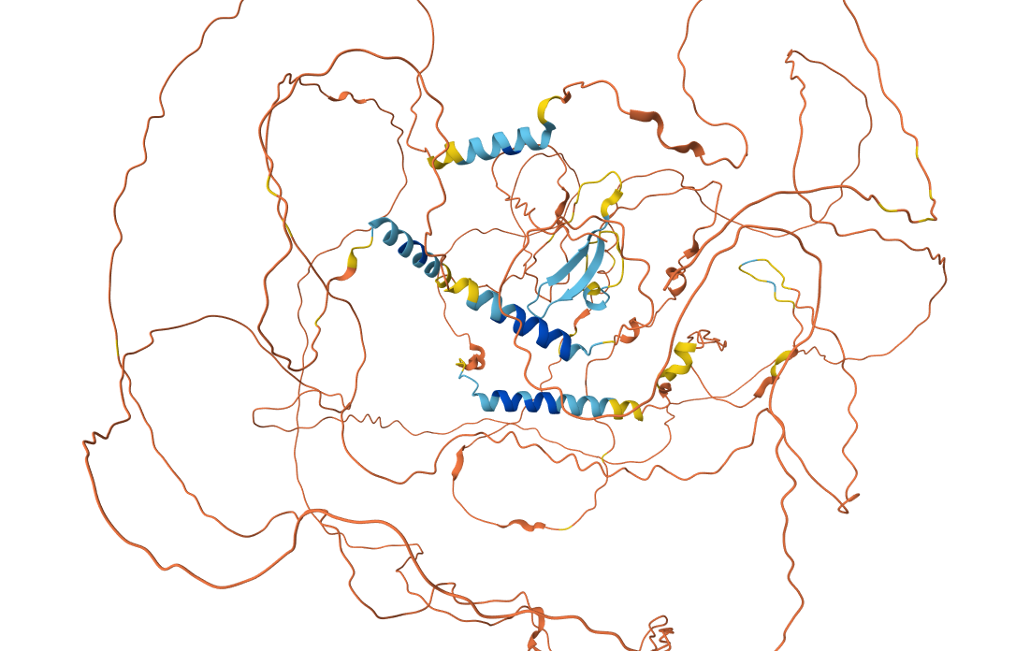 | 与SYNJ2BP同源。有一个未知domain。与MLL complex/PAPOLA/B互作，SYMPK | 与PolyA、H4me3、mRNA有关，在核纤层上。 | 与RBBP互作、WDR82、SYMPK、

21 | Centrosome
22 | C11orf80 | TOP6BL | 511 | Centrosome (approved) | 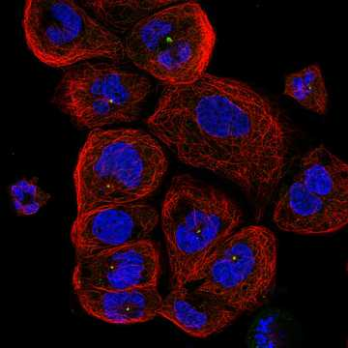 | 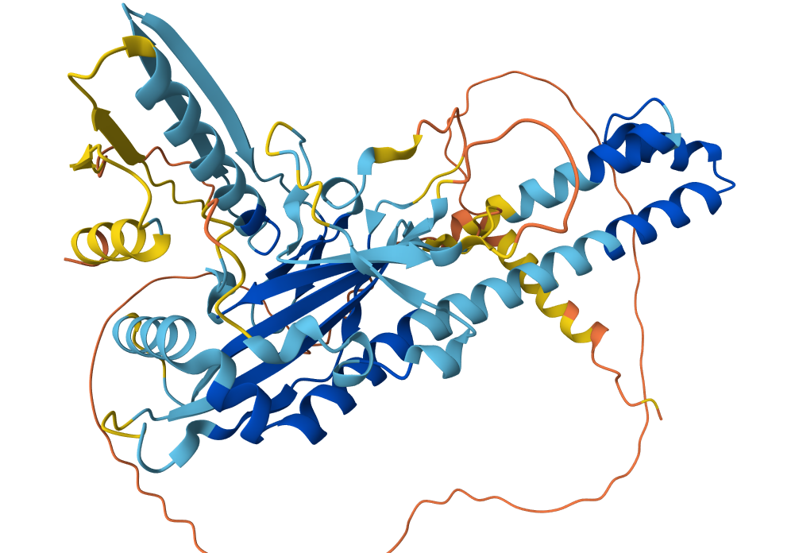 | 与SPO11形成复合物，Nature解结构。 | 拓扑异构酶。没有证据在中心体？
23 | C1orf146 | SCRE/SPO16 | 180 | Centriolar satellite (approved) | 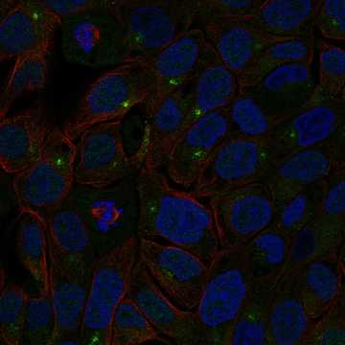 | 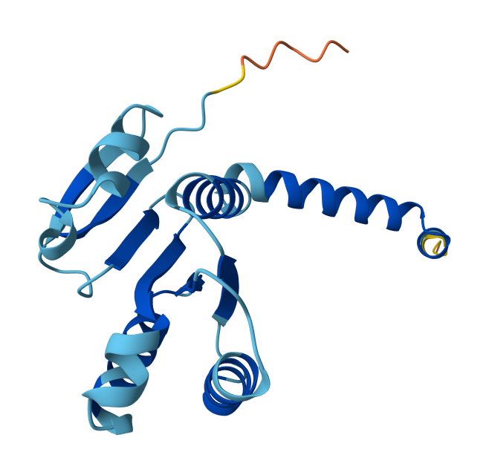 | SPO16 homolog。与联会复合物有关？有MSH4/5互作，与SPO11互作。 |  |  | C11orf80、C1orf146、SPO11在一块？
24 | C20orf96 |  | 363 | Centriolar satellite (approved) | 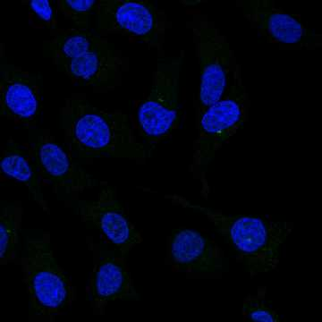 |  | SHLD（也是dsDNA break有关）。与ITSN1/2互作 | 联会过程中的DNA双链断裂？
25 | FAM117B | ALS2CR13 | 589 | Nucleoplasm (approved)；Centrosome (approved) |  |  | 中心体相关？ | 与DYNLL1/2、TSC22D2/3互作

